상품제안서
샤오미 노래방 마이크 C타입 충전식 무선 마이크 캠핑 미니 블루투스 스피커 파티용품 | 상품코드: F31522

 |  |  |  |  |  |  | 02-412-0044 | www.easy1.co.kr
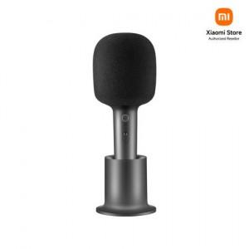

【상세/제작정보】

【인쇄/포장옵션】 | 레이저 / 포장지포장

【공급단가】 | 수량 | 20~ | 50~ | 100~ | 300~ | 500~
*VAT별도 | 단가 | 74,580원 | 73,920원 | 72,600원 | 71,280원 | 69,960원

【상품 URL】 | https://dev.easy1.co.kr:443/src/goods_detail.php?gdno=31522

